상품제안서
쿨러 노트북 받침대거치대 | 상품코드: S29829

 |  |  |  |  |  |  | 02-713-8555 | www.synergygift.co.kr
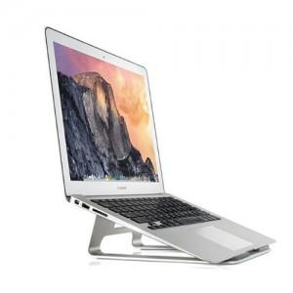

【상세/제작정보】

【인쇄/포장옵션】 | 레이저 / 포장불가능

【공급단가】 | 수량 | 50~ | 100~ | 300~ | 500~ | 1,000~
*VAT별도 | 단가 | 21,060원 | 20,280원 | 19,500원 | 18,720원 | 18,250원

【상품 URL】 | https://www.synergygift.co.kr:443/src/goods_detail.php?gdno=29829

